Thông tin chung
Phân hệ |  |  |  |  | Nghiệp vụ nhân sự |  | Mã màn hình |  | MH004-1
Tên màn hình |  |  |  |  | Tạo mới nhân viên |  | Ngày tạo |  | 2016-01-09

 | 1. | Thiết kế màn hình
 |  | 1.1 |  | Giao diện màn hình

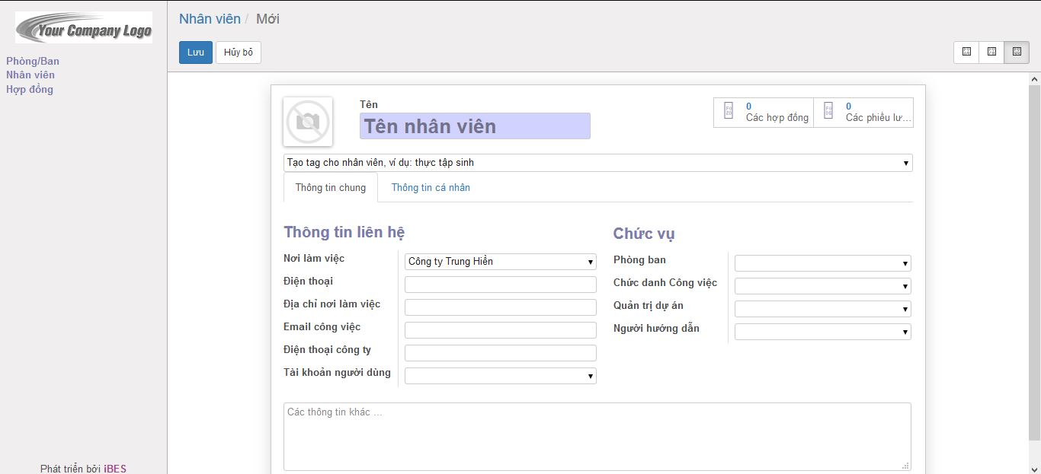

 |  | 1.2 |  | Định nghĩa các phần tử trong màn hình

 |  | No | Tên phần tử |  |  | Loại phần tử |  | Bắt buộc nhập | Format | Ghi chú
 |  | 1 | Tên màn hình |  |  | Label |  | - | - | -
 |  | 2 | Button Lưu |  |  | Button |  | - | - | -
 |  | 3 | Button Huỷ bỏ |  |  | Button |  | - | - | -
 |  | Thông tin nhân viên
 |  | 4 | Hinh nhân viên |  |  | Image |  | - | - | -
 |  | 5 | Tên nhân viên |  |  | Textbox |  | Có | - | -
 |  | 6 | Các hợp đồng |  |  | Button |  | - | - | -
 |  | 7 | Các phiếu lương |  |  | Button |  | - | - | -
 |  | 8 | Tag |  |  | Combobox/checkbox |  | - | - | -
 |  | Tab thông tin chung nhân viên
 |  | 9 | Nơi làm việc |  |  | Combobox |  | - | - | -
 |  | 10 | Điện thoại |  |  | Textbox |  | - | - | -
 |  | 11 | Địa chỉ nơi làm việc |  |  | Textbox |  | - | - | -
 |  | 12 | Email công việc |  |  | Textbox |  | - | - | -
 |  | 13 | Điện thoại công ty |  |  | Textbox |  | - | - | -
 |  | 14 | Tài khoản người dùng |  |  | Combobox |  | - | - | -
 |  | 15 | Phòng ban |  |  | Combobox |  | - | - | -
 |  | 16 | Chức danh công việc |  |  | Combobox |  | - | - | -
 |  | 17 | Quản trị dự án |  |  | Combobox |  | - | - | -
 |  | 18 | Người hướng dẫn/bàn giao |  |  | Combobox |  | - | - | -
 |  | 19 | Các thông tin khác |  |  | Textarea |  | - | - | -

 | 2. | Những chức năng chính của màn hình
 | ・ | Tạo mới nhân viên trong công ty
 | ・ | Hiển thị tất cả nhân viên trong công ty theo kiểu danh sách / chi tiết
 | ・ | Di chuyển sang màn hình tạo mới nhân viên trong công ty
 | ・ | Di chuyển sang màn hình tạo hợp đồng cho nhân viên mới
 | ・ | Di chuyển sang màn hình tạo phiếu lương cho nhân viên mới

Thông tin cá nhân
Phân hệ |  |  |  |  | Nghiệp vụ nhân sự |  | Mã màn hình |  | MH004-2
Tên màn hình |  |  |  |  | Tạo mới nhân viên |  | Ngày tạo |  | 2016-01-09

 | 1. | Thiết kế màn hình
 |  | 1.1 |  | Giao diện màn hình

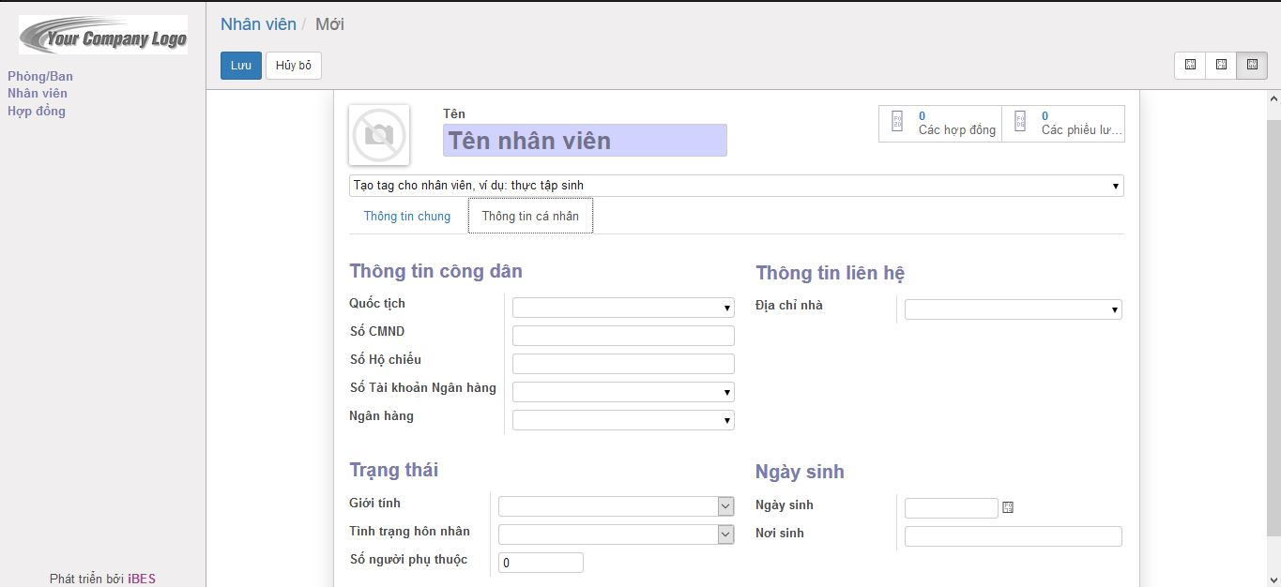

 |  | 1.2 |  | Định nghĩa các phần tử trong màn hình

 |  | No | Tên phần tử |  |  | Loại phần tử |  | Bắt buộc nhập | Format | Ghi chú
 |  | 1 | Tên màn hình |  |  | Label |  | - | - | -
 |  | 2 | Button Lưu |  |  | Button |  | - | - | -
 |  | 3 | Button Huỷ bỏ |  |  | Button |  | - | - | -
 |  | Thông tin nhân viên
 |  | 4 | Hinh nhân viên |  |  | Image |  | - | - | -
 |  | 5 | Tên nhân viên |  |  | Textbox |  | Có | - | -
 |  | 6 | Các hợp đồng |  |  | Button |  | - | - | -
 |  | 7 | Các phiếu lương |  |  | Button |  | - | - | -
 |  | 8 | Tag |  |  | Combobox/checkbox |  | - | - | -
 |  | Tab thông tin cá nhân
 |  | 9 | Quốc tịch |  |  | Combobox |  | - | - | -
 |  |  | Số CMND |  |  | Textbox |  | - | - | -
 |  |  | Số hộ chiếu |  |  | Textbox |  | - | - | -
 |  |  | Tài khoản ngân hàng |  |  | Textbox |  | - | - | -
 |  |  | Ngân hàng |  |  | Combobox |  | - | - | -
 |  |  | Địa chỉ nhà |  |  | Textbox |  | - | - | -
 |  |  | Giới tính |  |  | Combobox |  | - | - | -
 |  |  | Tình trạng hôn nhân |  |  | Combobox |  | - | - | -
 |  |  | Số người phụ thuộc |  |  | Textbox |  | - | - | -
 |  |  | Ngày sinh |  |  | Calendar |  | - | - | -
 |  |  | Nơi sinh |  |  | Textbox |  | - | - | -

 | 2. | Những chức năng chính của màn hình
 | ・ | Tạo mới nhân viên trong công ty
 | ・ | Hiển thị tất cả nhân viên trong công ty theo kiểu danh sách / chi tiết
 | ・ | Di chuyển sang màn hình tạo mới nhân viên trong công ty
 | ・ | Di chuyển sang màn hình tạo hợp đồng cho nhân viên mới
 | ・ | Di chuyển sang màn hình tạo phiếu lương cho nhân viên mới

